①履歴書
履 歴 書
 |  |  |  |  |  |  |  |  |  |  |  |  |  |  |  |  |  |  |  |  | 作成日： |  | 2025 | 年 | 05 | 月 | 02 | 日
氏名 |  | ローマ字 |  |  | THAPA BIKASH |  |  |  |  |  |  |  |  |  |  | 国籍 : |  |  | Japan
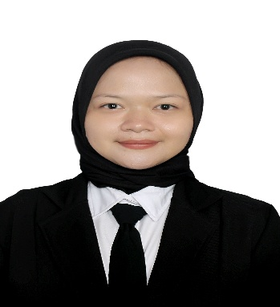
 |  | カナ |  |  | 27 |  |  |  |  |  |  |  |  |  |  | 性別 : |  |  | 男性
生年月日 |  |  |  |  | 2001 | 年 | 3 |  | 月 | 7 | 日 | (23 |  | 歳) |  | 宗教 : |  |  | - |  |  |  |  |  | 笑顔で
出生地 |  |  |  |  | スバン |  |  |  |  |  |  |  | 配偶者の有無 : |  |  |  |  |  | 無し |  |  |  |  |  | の写真
現住所 : |  |  |  |  |  |  |  |  |  |  |  |  |  |  |  | 連絡先 : |  |  | 09086165634
山口コポー2 ２０５号 |  |  |  |  |  |  |  |  |  |  |  |  |  |  |  | Email : |  |  | bikash4jp@gmail.com
身長(cm): |  |  |  |  | - |  |  | 体重(kg): |  |  |  |  | -
パスポート有無 |  |  |  |  | 無し |  |  | 有効期限： |  |  | - |  | 年 | - | 月 | - | 日 |  | パスポートNO
過去の出入国歴 |  |  |  |  | 0 | 回 |  | 直近の出入国歴： |  |  |  |  | 入国 |  | - |  | 年 | - | 月 | - | 日 | 出国 | - | 年 | - | 月 | - | 日
現在の在留資格 |  |  |  |  | - |  |  | 在留期限 |  |  |  |  | 入国 |  | - |  | 年 | - | 月 | - | 日 | 出国 | - | 年 | - | 月 | - | 日

学歴 |  |  |  |  |  |  |  |  |  |  |  |  |  |  |  |  |  |  |  |  |  |  |  | 専攻
2025 | 年 | 03 | 月 | 〜 | - | 年 | - | 月 | SD IT AL-HIKMAH (アルーヒクマ私立小学校) 転校 |  |  |  |  |  |  |  |  |  |  |  |  |  |  | -
2009 | 年 | 7 | 月 | 〜 | 2011 | 年 | 1 | 月 | SD KUNCUP MEKAR （クンチュプメカル小学校）
2011 | 年 | 1 | 月 | 〜 | 2013 | 年 | 6 | 月 | SDN SUKA BETAH(スカベター国立小学校)
2013 | 年 | 7 | 月 | 〜 | 2016 | 年 | 6 | 月 | SMPN 1 SUKASARI（スカサリ1国立中学校）
- | 年 | - | 月 | 〜 | - | 年 | - | 月 | SMPN 1 SUKASARI (スカサリ第一国立中学校) |  |  |  |  |  |  |  |  |  |  |  |  |  |  | -
職歴 |  |  |  |  |  |  |  |  |  |  |  |  |  |  |  |  |  |  |  |  |  |  |  | 職種
2022 | 年 | 09 | 月 | 〜 | - | 年 | - | 月 | NEMI FARM |  |  |  |  |  |  |  |  |  |  |  |  |  |  | FULL TIME
 | 年 |  | 月 | 〜 |  | 年 |  | 月
- | 年 | - | 月 | 〜 | - | 年 | - | 月 |  |  |  |  |  |  |  |  |  |  |  |  |  |  |  | -
- | 年 | - | 月 | 〜 | - | 年 | - | 月 |  |  |  |  |  |  |  |  |  |  |  |  |  |  |  | -

年 |  | 月 |  | 免許・資格
- |  | - |  | JLPTN2
2024 |  | 8 |  | 介護日本語評価試験
2024 |  | 8 |  | 介護技能評価試験
- |  | -
- |  | - |  | -
自己PR（ご自身のことをアピールして下さい。自己紹介して下さい。）
hdghdfhfd

志望の動機（今回のお仕事にご応募したい気持ちをお伝えください）
siboudouki

本人希望欄（職種、給与、勤務地など）
places

②本人証明写真
 | 本人証明写真

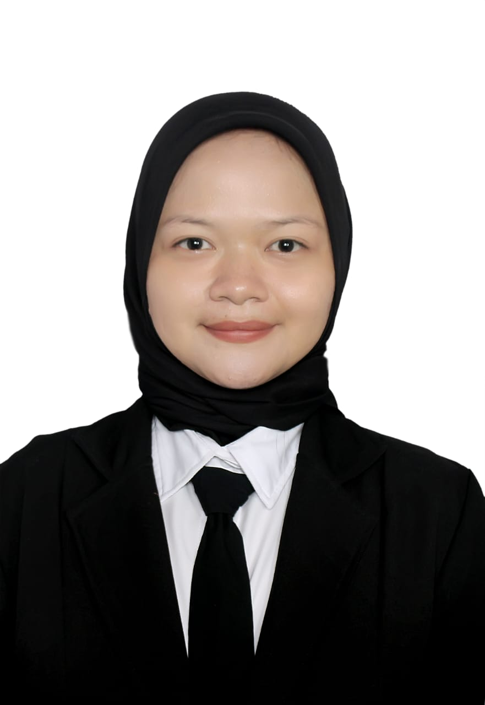
本人証明写真

③在留カード
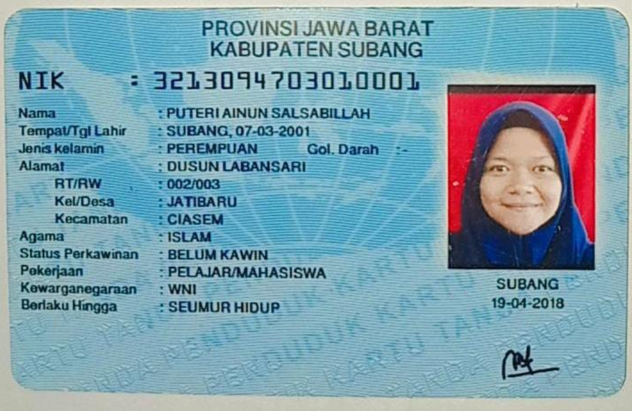
 | 在留カード

在留カード表面

⑧介護技能評価試験結果通知書
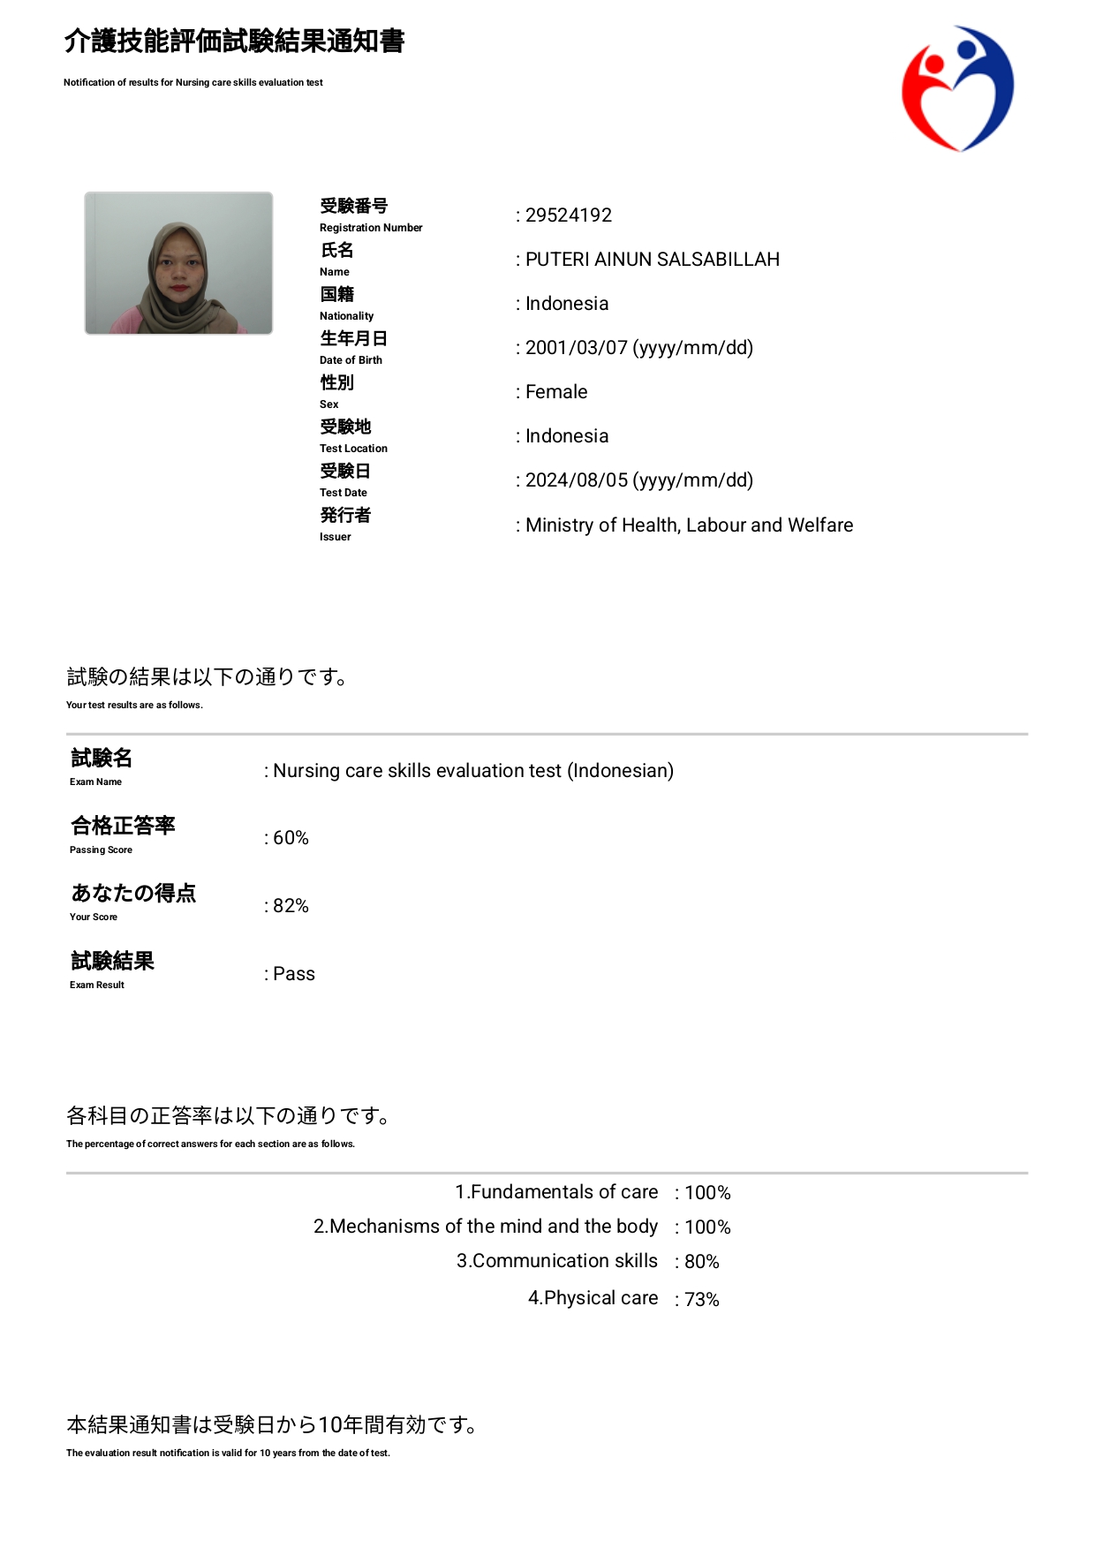
介護技能評価試験

⑨介護日本語評価試験結果通知書
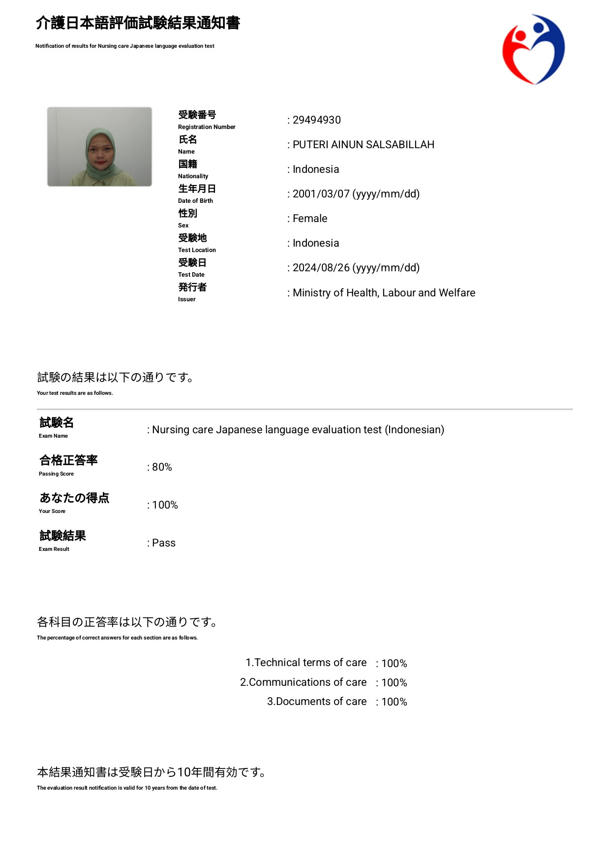
 | 介護日本語評価試験

⑪日本語能力試験（JFT)
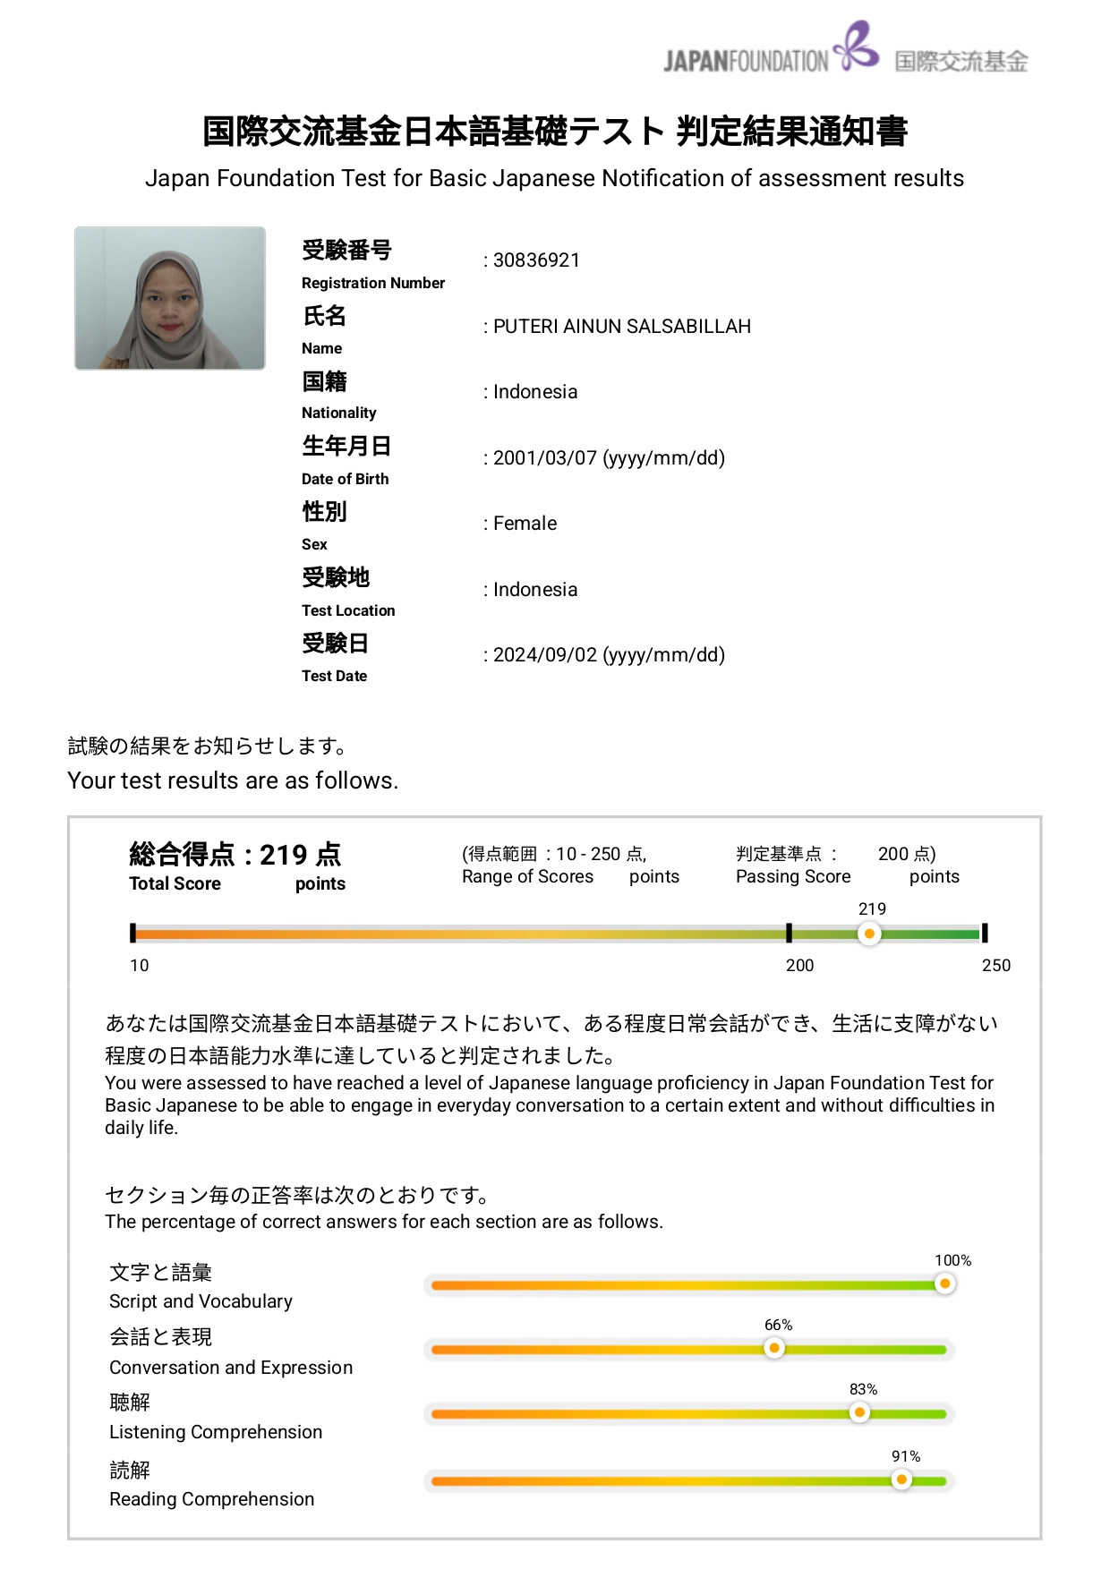
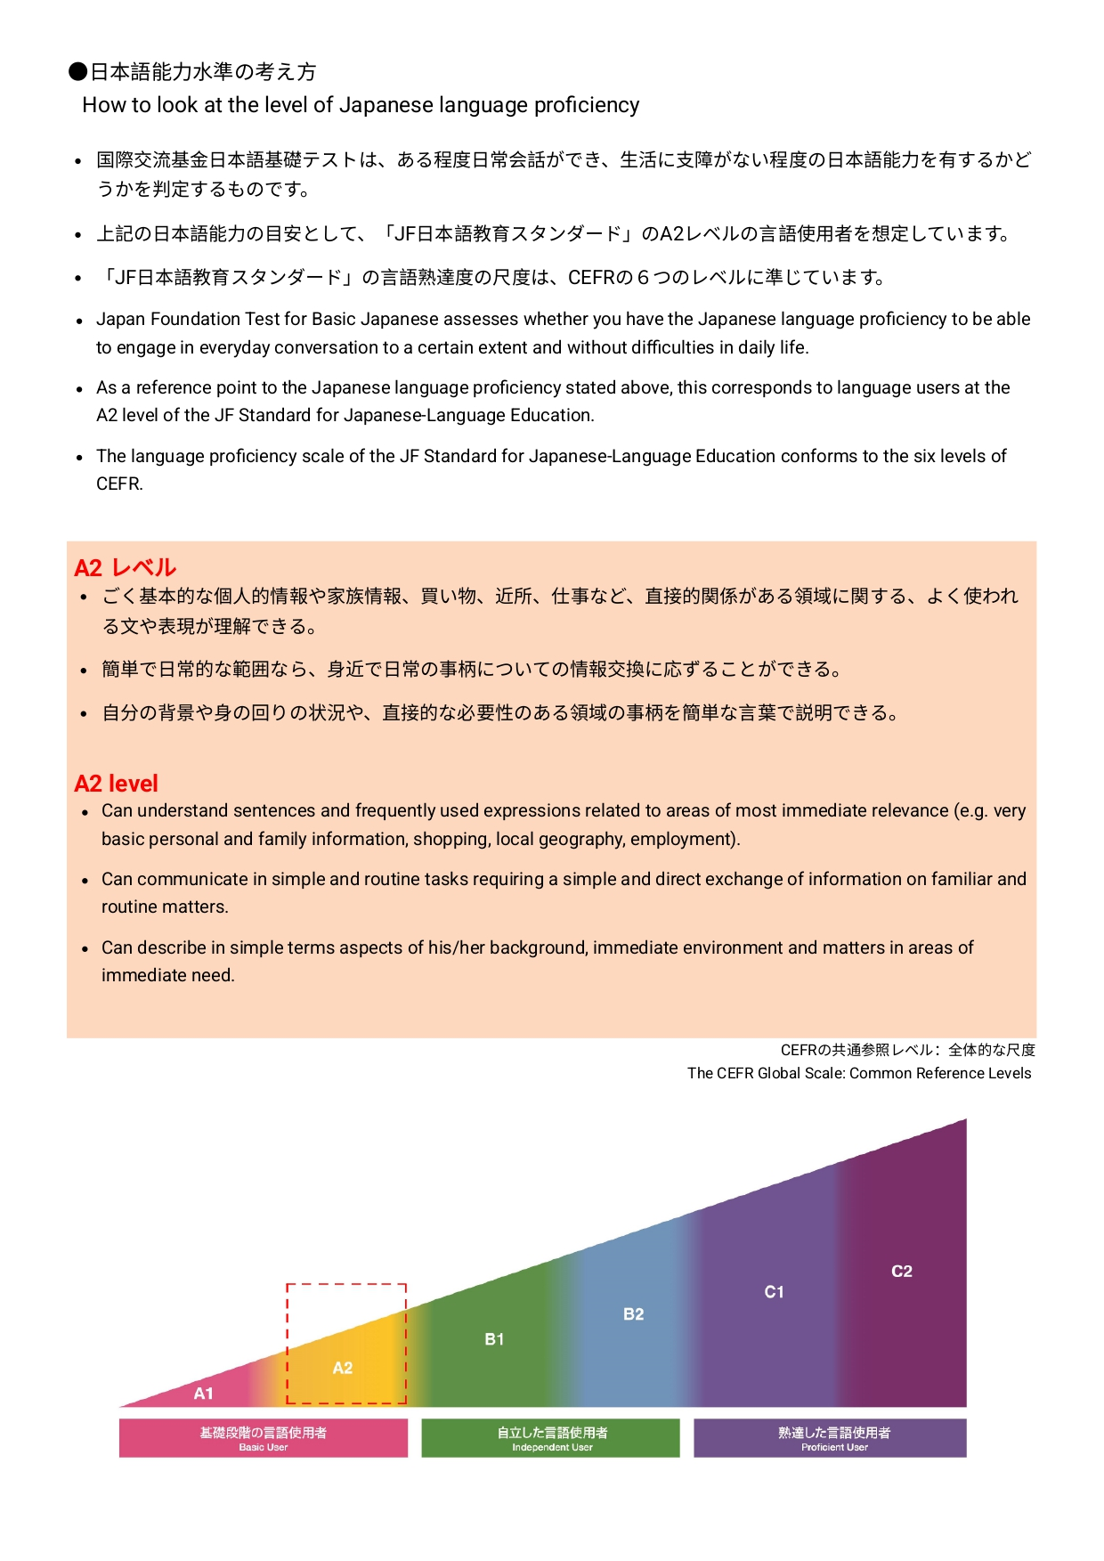
日本語能力試験（JFT)

